画面
機能設計書 |  | システム名 | プロジェクト名 | 登録日付 |  |  | 更新日付
 |  | Biz-X POTTS
画面レイアウト |  | サブシステム名 | 機能名名 | 登録担当者 |  |  | 更新担当者
 |  | マスタ | 組織マスタ管理

 | 画面レイアウト

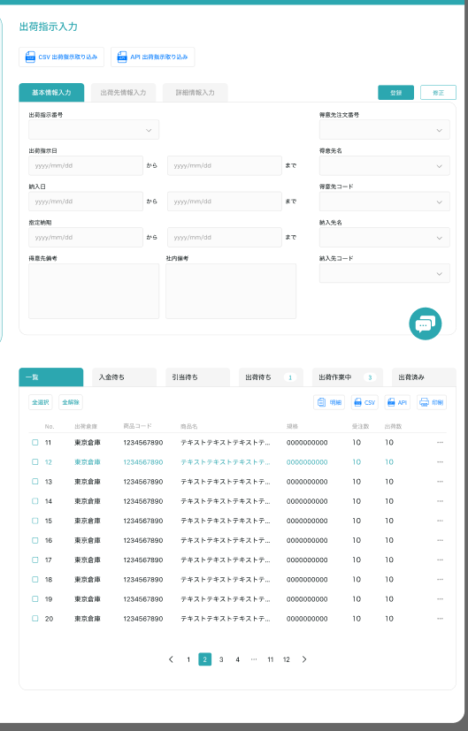
組織マスタ管理

クリア
 |  |  |  |  | 明细：灰色按钮：登录
 |  |  |  |  | 修正：正常按钮：修正
 |  |  |  |  | 进入页面：正常按钮：登录

 |  |  |  |  |  |  | 具体项目参照
 |  |  |  |  |  |  | 【画面項目定義】

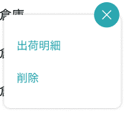
明細

修正

操作ログ

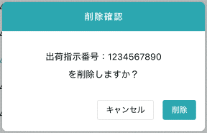

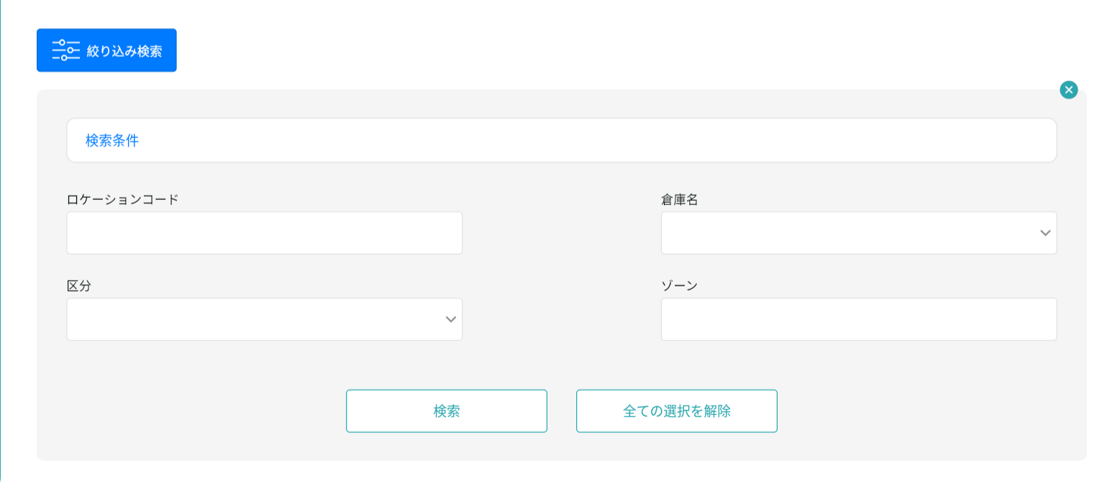

 |  |  |  |  |  | 具体项目参照
 |  |  |  |  |  | 【画面項目定義】

画面 (SP)
機能設計書 |  | システム名 | プロジェクト名 |  | 登録日付 | 更新日付
 |  | Biz-X POTTS
画面レイアウト |  | サブシステム名 | 機能名名 |  | 登録担当者 | 更新担当者
 |  | マスタ | 組織マスタ管理

 | 画面レイアウト

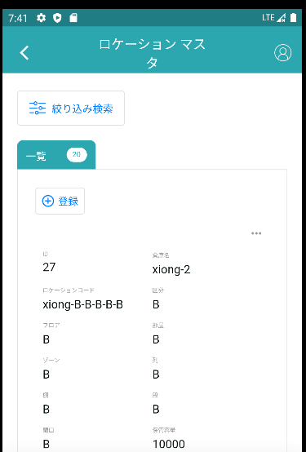
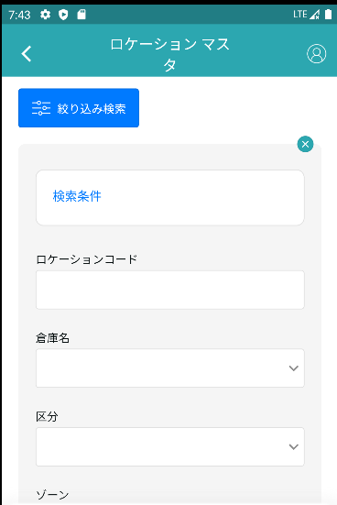

組織マスタ管理
組織マスタ管理

 |  |  |  |  |  |  | 具体项目参照
 |  |  |  |  |  |  | 【画面項目定義】

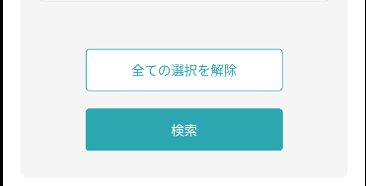

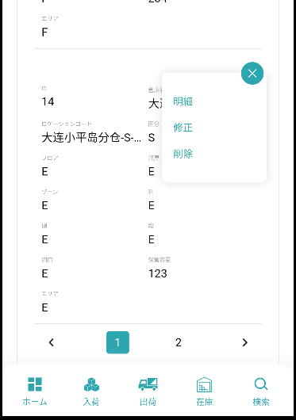

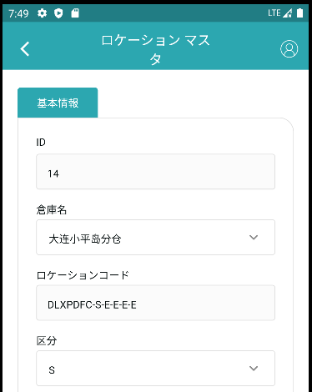

組織マスタ管理

 |  |  |  |  |  |  |  | 具体项目参照
 |  |  |  |  |  |  |  | 【画面項目定義（SP）】

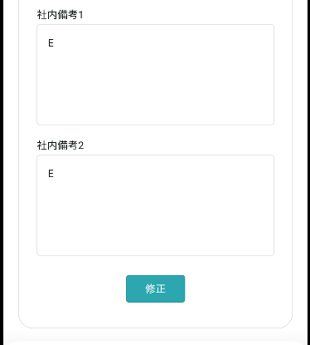

 |  |  |  | 明细：不显示按钮
 |  |  |  | 修正：正常按钮：修正
 |  |  |  | 登录：正常按钮：登录

画面項目定義 (SP)
機能設計書 |  |  | システム名 |  |  |  | プロジェクト名 |  |  |  |  |  | 登録日付 |  |  | 更新日付
 |  |  | Biz-X POTTS
画面項目定義 |  |  | サブシステム名 |  |  |  | 機能名名 |  |  |  |  |  | 登録担当者 |  |  | 更新担当者
 |  |  | マスタ |  |  |  | 組織マスタ管理

PC端参照
No | 項目名 | ID | 種類 | 属性 | DB 桁数 | 画面 桁数 | IO | タブ | 必須 | 表示 | 配置 | IME | ref | chk | 書式 |  | 概要 | 登録時仕様 |  | 更新時仕様
 |  |  |  |  |  |  |  |  |  |  |  |  |  |  |  |  |  | 取得元 | 仕様 | 取得元 （照会/削除も同様） | 仕様

 | 基本情報
 | ID |  |  |  |  |  |  |  |  |  |  |  |  |  |  |  | 非活性 | mtb_organization(組織マスタ) | id
 | 親ID |  |  |  |  |  |  |  |  |  |  |  |  |  |  |  |  | mtb_organization(組織マスタ) | 親ID
 | コード |  |  |  |  |  |  |  |  |  |  |  |  |  |  |  |  | mtb_organization(組織マスタ) | コード
 | 組織名称 |  |  |  |  |  |  |  |  |  |  |  |  |  |  |  |  | mtb_organization(組織マスタ) | 名称
 | 説明 |  |  |  |  |  |  |  |  |  |  |  |  |  |  |  |  | mtb_organization(組織マスタ) | 説明
 | 検索条件
 | 親ID |  |  |  |  |  |  |  |  |  |  |  |  |  |  |  |  | mtb_organization(組織マスタ) | 親ID
 | コード |  |  |  |  |  |  |  |  |  |  |  |  |  |  |  |  | mtb_organization(組織マスタ) | コード
 | 組織名称 |  |  |  |  |  |  |  |  |  |  |  |  |  |  |  |  | mtb_organization(組織マスタ) | 名称
 | 組織マスタ一覧
 | ID |  |  |  |  |  |  |  |  |  |  |  |  |  |  |  |  | mtb_organization(組織マスタ) | ID
 | 親ID |  |  |  |  |  |  |  |  |  |  |  |  |  |  |  |  | mtb_organization(組織マスタ) | 親ID
 | コード |  |  |  |  |  |  |  |  |  |  |  |  |  |  |  |  | mtb_organization(組織マスタ) | コード
 | 組織名称 |  |  |  |  |  |  |  |  |  |  |  |  |  |  |  |  | mtb_organization(組織マスタ) | 名称
 | 説明 |  |  |  |  |  |  |  |  |  |  |  |  |  |  |  |  | mtb_organization(組織マスタ) | 説明

イベント仕様 (SP)
機能設計書 |  |  | システム名 |  | プロジェクト名 | 登録日付 |  | 更新日付
 |  |  | Biz-X POTTS
イベント仕様 |  |  | サブシステム名 |  | 機能名名 | 登録担当者 |  | 更新担当者
 |  |  | マスタ |  | 組織マスタ管理

PC端参照
No | 対象 | イベント |  | 処理内容 |  |  | 備考
 |  | 初期化 |  | 根据当前登录用户的会社检索对应数据显示在一览画面上 检索表：mtb_organization(組織マスタ) 条件：会社_ID = 登陆者的会社ID 基本情报为空，恢复到可登录状态
 |  | クリア |  | 清除基本情报中项目的数据，并且页面状态恢复到进入页面状态
 |  | 登録/修正 |  | 登录/修正：check必须项目是否已经全部填写 check通过后，插入/更新数据 插入/更新表：mtb_organization(組織マスタ)
 |  | 检索 |  | 根据设定的检索条件进行检索 检索表：mtb_organization(組織マスタ) 检索条件：【親ID】=画面入力的【親ID】 【コード】= 画面入力的【コード】 【組織名称】like 画面入力的【組織名称】 【会社_ID】=登陆者的会社ID 检索结果显示在画面上
 | table一览数据 | 明细 |  | 点击明细，对应数据显示在基本情报上。并且不能修改，登录按钮为灰色
 | table一览数据 | 修正 |  | 点击修正，对应数据显示在基本情报上。可修正，点击修正，修改数据

